matcher 24-30aug
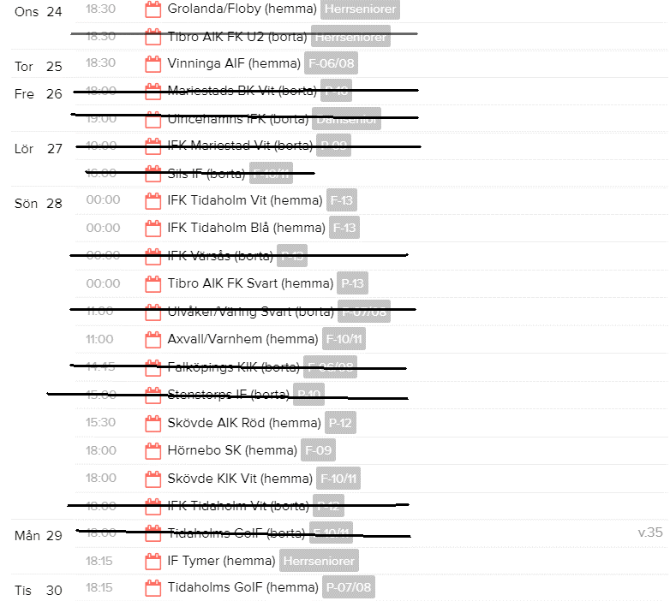
Onsdag: P10 är boll-kallar till herrsenior-matchen

 | matchtider:
 | 11manna 2x45 | 15 år och äldre (födda 2007)
 | 9manna 3x25 | (födda 2009 o äldre)
 | 7manna 3x20

Söndag: båda F-13-lagen spelar kl 1500

Söndag: P-13 spelar kl 1500

